Лист1
Identifier | Summary |  | Description |  | Steps to reproduse
br1 | при вводе нового номера телефона и нажатии на кнопку "Получить код", СМС приходит на старый номер телефона |  | Во вкладке "Управление профилем" при вводе нового номера телефона, который отличается от номера при регистрации и нажатии на кнопку "Получить код", СМС приходит на старый номер телефона. |  | 1.В поле "Номер телефона" ввести новый номер телефона. 2. Нажать кнопку - "Получить код".

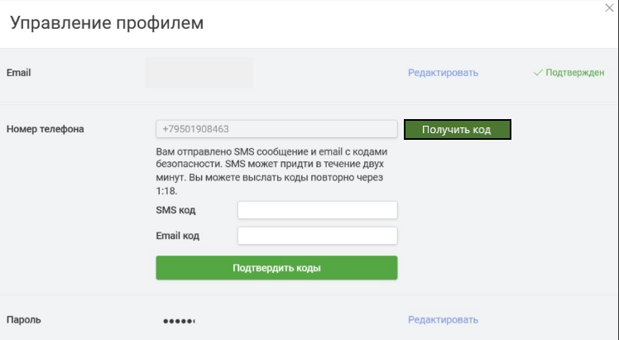
Reprodusibillity | Severity | Priority | Symptom | Workaround | Comments | Attachments
always | Critical | High | none | none

